Feuil1
 |  |  | Taxe d'apprentissage 2022

A régler avant le 31 mai 2022 !

 | Bordereau de versement du solde de 13%

 | Calcul du solde (13%) de la taxe d'apprentissage.
 |  | Merci de compléter les cellules de couleure verte !

 | Masse salariale brut versée en 2021 (MSB) = | 0.00 €

 | Taxt d'apprentissage Brute = MSB x 068 % | 0 €
 | Le solde (13%) du produit de la taxe d'apprentissage due ((TAB x 13%) |  | A payer directement auprès du lycée Benoit FOURNEYRON, au plus tard le 31 mai 2022
 |  | 0 €

 | Votre dénomination :
 | Votre adresse :
 | Votre N° de SIRET :
 | Personne à contacter :
 | Votre N° de téléphone
 | Votre mail :
 | Mon entreprise verse au titre du solde de la taxe d'apprentissage destiné à des dépenses libératoires effectuées en application de l'article L6241-4 du code du travail au lycée professionnel benoit FOURNEYRON.

 | Solde à payer le plus tard le 31 mai 2022
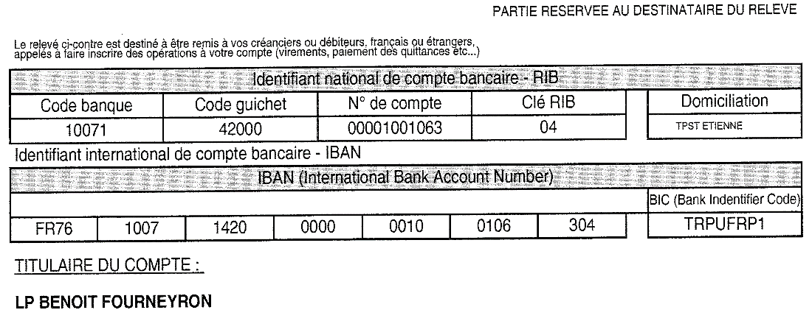
Signature + cachet

 | Joignez obligatoirement la copie de votre ordre de virement

Lycée professionnel Benoit FOURNEYRON, 24 rue Virgile - CS 90215 - 42013 SAINT-ETIENNE cedex 2

